Foglio1
INPUT |  | L= | 70.00 |  | H
INDUTTANZA | LATO (cm) | D= | 34.00 | cm |  | l= | 8.50 | cm
L(m H) | D (cm) | d= | 0.71 | cm |  | f= | 0.63 | mm
70.00 | 34.00 | N° spire |  | 12
LARGHEZZA AVVOLGIMENTO | DIAMETRO CONDUTTORE
l (cm) | f (mm)
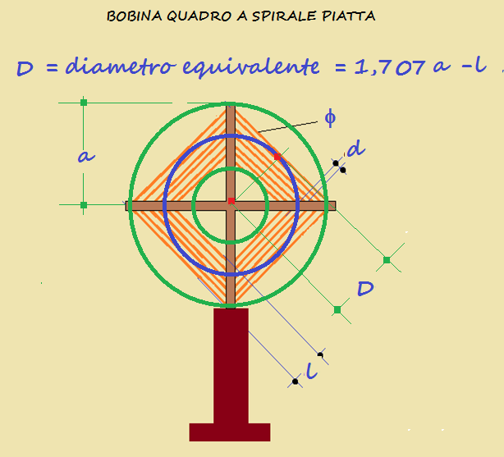
8.50 | 0.63

12.321667 | 12
0.32166702

OUTPUT
l/D | K
0.25 | 0.84754
SPIRE | DISTANZA SPIRE
N° | d (cm)
12 | 0.71

 |  | 0.001
...

